Data
Holdbarhet av |  | Leukocytter i kjøleskap

Tillatt bias | 4.6 | %, og tillatt totalfeil |  | 11.2 | %

0 | 4.23 | 7.24 | 8.15 | 4.63 | 6.33 | 4.49 | 7.96 | 4.45 | 10.2 | 9.1 | 7.96 | 6.12
12 | 4.36 | 7.06 | 8.61 | 4.82 | 6.25 | 4.64 | 8.01 | 4.47 | 10.75 | 9.27 | 7.88 | 5.98
24 | 4.49 | 7.13 | 8.58 | 4.61 | 6.69 | 4.37 | 8.45 | 4.51 | 10.29 | 9.1 | 7.83 | 5.9
36 | 4.27 | 7.09 | 8.27 | 4.87 | 6.52 | 4.46 | 8 | 4.27 | 10.11 | 9.38 | 7.88 | 5.94
48 | 4.42 | 7.21 | 8.4 | 4.68 | 6.45 | 4.28 | 8.32 | 4.2 | 10.62 | 9.62 | 7.74 | 5.99
60 | 4.28 | 7.04 | 8.27 | 4.64 | 5.88 | 3.46 | 8.75 | 4.21 | 10.02 | 9.31 | 7.99 | 6.01
72 | 4.3 | 6.37 | 6.58 | 4.44 | 4.75 | 2.38 | 8.27 | 4.32 | 8.04 | 9.3 | 7.76 | 5.88
84 |  |  |  |  |  |  |  |  |  |  | 6.94 | 5.95
 | Tid 0 | Tid 1 | Tid 2 | Tid 3 | Tid 4 | Tid 5 | Tid 6 | Tid 7 | Tid 8
Timer | 0 | 12 | 24 | 36 | 48 | 60 | 72 | 84
Prøve nr | Målte verdier
1 | 4.23 | 4.36 | 4.49 | 4.27 | 4.42 | 4.28 | 4.3
2 | 7.24 | 7.06 | 7.13 | 7.09 | 7.21 | 7.04 | 6.37
3 | 8.15 | 8.61 | 8.58 | 8.27 | 8.4 | 8.27 | 6.58
4 | 4.63 | 4.82 | 4.61 | 4.87 | 4.68 | 4.64 | 4.44
5 | 6.33 | 6.25 | 6.69 | 6.52 | 6.45 | 5.88 | 4.75
6 | 4.49 | 4.64 | 4.37 | 4.46 | 4.28 | 3.46 | 2.38
7 | 7.96 | 8.01 | 8.45 | 8 | 8.32 | 8.75 | 8.27
8 | 4.45 | 4.47 | 4.51 | 4.27 | 4.2 | 4.21 | 4.32
9 | 10.2 | 10.75 | 10.29 | 10.11 | 10.62 | 10.02 | 8.04
10 | 9.1 | 9.27 | 9.1 | 9.38 | 9.62 | 9.31 | 9.3
11 | 7.96 | 7.88 | 7.83 | 7.88 | 7.74 | 7.99 | 7.76 | 6.94
12 | 6.12 | 5.98 | 5.9 | 5.94 | 5.99 | 6.01 | 5.88 | 5.95
13 | 6.99 | 6.77 | 6.52 | 6.39 | 6.65 | 7.24 | 6.32 | 6.04
14 | 5.8 | 5.77 | 5.74 | 5.71 | 5.65 | 5.78 | 5.61 | 5.51
15 | 4.94 | 5.06 | 5.04 | 5.19 | 5.17 | 5.02 | 5.2 | 5.02
16 | 7.44 | 7.76 | 7.66 | 7.83 | 7.6 | 7.88 | 7.76 | 7.26
17 | 4.88 | 5.02 | 4.88 | 5.1 | 5.24 | 5.12 | 5.02 | 4.89
18 | 5.66 | 5.77 | 5.82 | 5.72 | 5.47 | 5.91 | 5.64 | 5.78
19 | 5.53 | 5.45 | 5.47 | 5.34 | 5.42 | 5.21 | 5.68 | 5
20 | 5.15 | 4.98 | 5.31 | 5.13 | 5.38 | 5.28 | 5.26 | 5.03
21
22
23
24
25
26
27
28
29
30
31
32
33 |  |  |  |  |  |  |  |  |  | Figur 1. Hver linje representerer måleverdiene for en enkelt prøve.
34
35
36
37
38
39
40
41
42
43
44
45
46
47
48
49
50

 | Prosent (blå tall er større enn tillatt totalfeil)

0 | 100.00 | 100.00 | 100.00 | 100.00 | 100.00 | 100.00 | 100.00 | 100.00 | 100.00 | 100.00 | 100.00 | 100.00
12 | 103.07 | 97.51 | 105.64 | 104.10 | 98.74 | 103.34 | 100.63 | 100.45 | 105.39 | 101.87 | 98.99 | 97.71
24 | 106.15 | 98.48 | 105.28 | 99.57 | 105.69 | 97.33 | 106.16 | 101.35 | 100.88 | 100.00 | 98.37 | 96.41
36 | 100.95 | 97.93 | 101.47 | 105.18 | 103.00 | 99.33 | 100.50 | 95.96 | 99.12 | 103.08 | 98.99 | 97.06
48 | 104.49 | 99.59 | 103.07 | 101.08 | 101.90 | 95.32 | 104.52 | 94.38 | 104.12 | 105.71 | 97.24 | 97.88
60 | 101.18 | 97.24 | 101.47 | 100.22 | 92.89 | 77.06 | 109.92 | 94.61 | 98.24 | 102.31 | 100.38 | 98.20
72 | 101.65 | 87.98 | 80.74 | 95.90 | 75.04 | 53.01 | 103.89 | 97.08 | 78.82 | 102.20 | 97.49 | 96.08
84 | 0.00 | 0.00 | 0.00 | 0.00 | 0.00 | 0.00 | 0.00 | 0.00 | 0.00 | 0.00 | 87.19 | 97.22
 | 0.00 | 0.00 | 0.00 | 0.00 | 0.00 | 0.00 | 0.00 | 0.00 | 0.00 | 0.00 | 0.00 | 0.00
Prøve nr | Tid 0 | Tid 1 | Tid 2 | Tid 3 | Tid 4 | Tid 5 | Tid 6 | Tid 7 | Tid 8
1 | 100.00 | 103.07 | 106.15 | 100.95 | 104.49 | 101.18 | 101.65
2 | 100.00 | 97.51 | 98.48 | 97.93 | 99.59 | 97.24 | 87.98
3 | 100.00 | 105.64 | 105.28 | 101.47 | 103.07 | 101.47 | 80.74
4 | 100.00 | 104.10 | 99.57 | 105.18 | 101.08 | 100.22 | 95.90
5 | 100.00 | 98.74 | 105.69 | 103.00 | 101.90 | 92.89 | 75.04
6 | 100.00 | 103.34 | 97.33 | 99.33 | 95.32 | 77.06 | 53.01
7 | 100.00 | 100.63 | 106.16 | 100.50 | 104.52 | 109.92 | 103.89
8 | 100.00 | 100.45 | 101.35 | 95.96 | 94.38 | 94.61 | 97.08
9 | 100.00 | 105.39 | 100.88 | 99.12 | 104.12 | 98.24 | 78.82
10 | 100.00 | 101.87 | 100.00 | 103.08 | 105.71 | 102.31 | 102.20
11 | 100.00 | 98.99 | 98.37 | 98.99 | 97.24 | 100.38 | 97.49 | 87.19
12 | 100.00 | 97.71 | 96.41 | 97.06 | 97.88 | 98.20 | 96.08 | 97.22
13 | 100.00 | 96.85 | 93.28 | 91.42 | 95.14 | 103.58 | 90.41 | 86.41
14 | 100.00 | 99.48 | 98.97 | 98.45 | 97.41 | 99.66 | 96.72 | 95.00
15 | 100.00 | 102.43 | 102.02 | 105.06 | 104.66 | 101.62 | 105.26 | 101.62
16 | 100.00 | 104.30 | 102.96 | 105.24 | 102.15 | 105.91 | 104.30 | 97.58
17 | 100.00 | 102.87 | 100.00 | 104.51 | 107.38 | 104.92 | 102.87 | 100.20
18 | 100.00 | 101.94 | 102.83 | 101.06 | 96.64 | 104.42 | 99.65 | 102.12
19 | 100.00 | 98.55 | 98.92 | 96.56 | 98.01 | 94.21 | 102.71 | 90.42
20 | 100.00 | 96.70 | 103.11 | 99.61 | 104.47 | 102.52 | 102.14 | 97.67
21
22
23
24
25
26
27
28
29
30
31
32
33
34
35
36
37
38
39 |  |  |  |  |  |  |  |  |  | Figur 2. De røde punktene viser gjennomsnitt for hvert tidspunkt, i prosent av utgangsverdi. De lottrette intervallene er 90% konfidensintervall for gjennomsnittene, og området mellom de røde linjene er tillatt bias. De blå punktene markerer enkeltverdier i prosent av utgangsverdi, og området mellom de blå linjene er tillatt totalfeil.
40
41
42
43
44
45
46
47
48
49
50
Mean | 100.00 | 101.03 | 100.89 | 100.22 | 100.76 | 99.53 | 93.70 | 95.54
n | 20.00 | 20.00 | 20.00 | 20.00 | 20.00 | 20.00 | 20.00 | 10.00 | 0.00
SD | 0.00 | 2.85 | 3.45 | 3.57 | 4.01 | 6.72 | 13.06 | 5.71
SEM | 0.00 | 0.64 | 0.77 | 0.80 | 0.90 | 1.50 | 2.92 | 1.81
t | 1.73 | 1.73 | 1.73 | 1.73 | 1.73 | 1.73 | 1.73 | 1.83
t x SEM | 0.00 | 1.10 | 1.33 | 1.38 | 1.55 | 2.60 | 5.05 | 3.31
Minimum | 100.00 | 96.70 | 93.28 | 91.42 | 94.38 | 77.06 | 53.01 | 86.41
Maksimum | 100.00 | 105.64 | 106.16 | 105.24 | 107.38 | 109.92 | 105.26 | 102.12
Bias nedre gr | 95.41 | 95.41 | 95.41 | 95.41 | 95.41 | 95.41 | 95.41 | 95.41 | 95.41
Bias øvre gr | 104.59 | 104.59 | 104.59 | 104.59 | 104.59 | 104.59 | 104.59 | 104.59 | 104.59
TEA nedre gr | 88.85 | 88.85 | 88.85 | 88.85 | 88.85 | 88.85 | 88.85 | 88.85 | 88.85
TEA øvre gr | 111.15 | 111.15 | 111.15 | 111.15 | 111.15 | 111.15 | 111.15 | 111.15 | 111.15

Krav
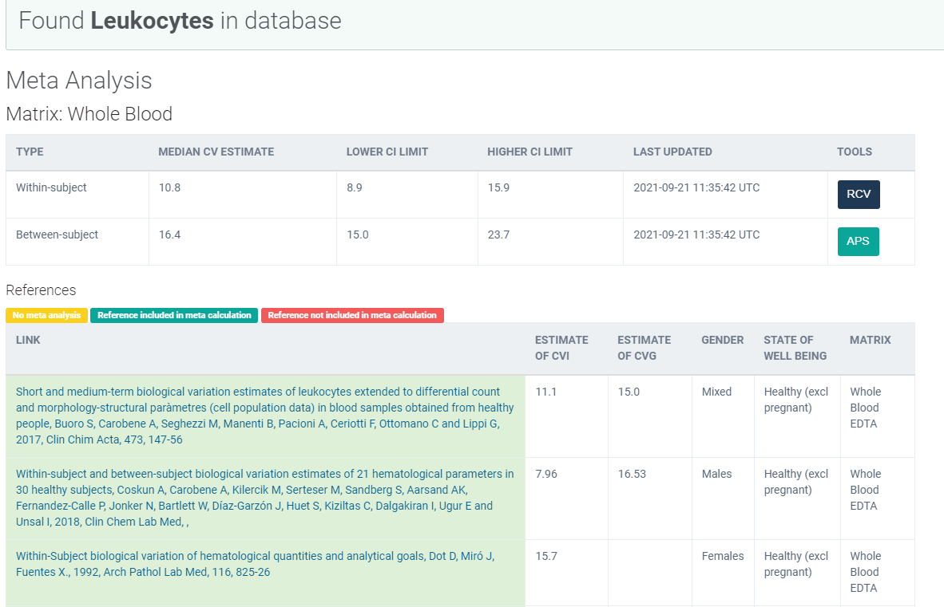
Legge inn:
7.96 | CVi
16.53 | CVg | Prosent
 | ROT av (CVi2 + CVg2) | 18.35
 | I < | 3.98
 | B < | 4.59
 | TE< | 11.15
 |  |  | Manuell utregningsmetode:
 |  |  |  | Utregnet | 2021-08-12
 |  |  |  | 336.6025
 |  |  |  | 18.346729954
 |  |  | B: | 4.5866824885

 |  |  |  |  |  | 6.567
 |  |  |  |  | TE | 11.147

Kopi fra EFLM database 210811 |  | EFLM Biological Variation

